IPIM
Fecha | IPIM NG | Indec
Jan-22 | 934.3
Feb-22 | 978.6
Mar-22 | 1040.5
Apr-22 | 1102.0
May-22 | 1158.9
Jun-22 | 1214.8
Jul-22 | 1300.8
Aug-22 | 1407.2
Sep-22 | 1494.4
Oct-22 | 1555.2
Nov-22 | 1653.1
Dec-22 | 1754.6
Jan-23 | 1868.3
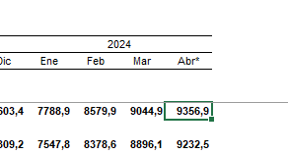
Feb-23 | 1999.6
Mar-23 | 2100.8
Apr-23 | 2246.4
May-23 | 2405.5
Jun-23 | 2585.7
Jul-23 | 2767.1
Aug-23 | 3284.9
Sep-23 | 3587.5
Oct-23 | 3858.7
Nov-23 | 4287.0
Dec-23 | 6603.4
Jan-24 | 7788.9
Feb-24 | 8579.9
Mar-24 | 9044.9
Apr-24 | 9356.9

